상품제안서
루오딘 UV-C 칫솔 살균기&항균칫솔 세트 | 상품코드: F19505

 |  |  |  |  |  |  | 02-412-0044 | www.easy1.co.kr
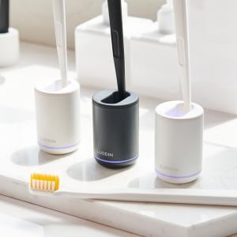

【상세/제작정보】 | - 칫솔 스탠딩 거치로 자연 건조 용이 - UV-C 살균으로 99.9% 살균 - 생활방수 기능 - 30일 사용 가능 배터리 내장 - 다양한 칫솔 사용 가능 - 추가 칫솔 제공

【인쇄/포장옵션】 | 레이저 / 포장지포장

【공급단가】 | 수량 | 50~ | 100~ | 500~ | 1,000~ | 2,000~
*VAT별도 | 화이트 | 19,500원 | 19,200원 | 18,750원 | 18,000원 | 17,250원
 | 블랙 | 19,500원 | 19,200원 | 18,750원 | 18,000원 | 17,250원

【상품 URL】 | http://www.easy1.co.kr/src/goods_detail.php?gdno=19505

